Scenario
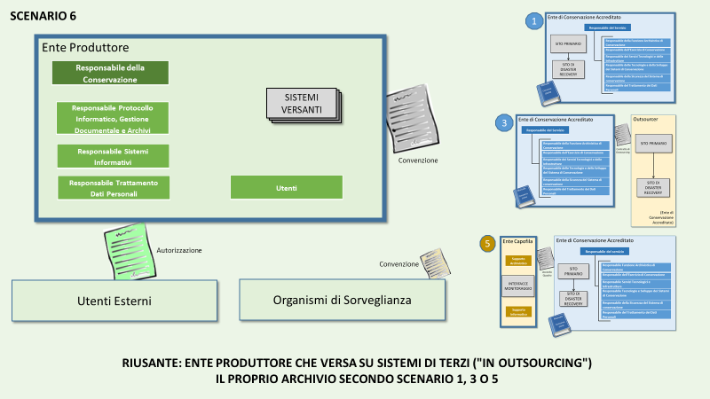
Sc. | SC | Ente RIUSANTE della Buona Pratica | Descrizione degli scenari e obiettivi PAOC 2020 | Prerequisiti per il RIUSANTE | Enti candidabili
6 | 6 | Ente produttore che versa su sistemi di terzi ("in outsourcing") il proprio archivio secondo Scenario 1, 3 o 5 | Lo Scenario 6 rappresenta l'obiettivo di progetto del Comune di Padova: rappresenta la maniera più agevole per un ente produttore per mettere in opera la conservazione digitale. Lo Scenario 6 si adatta a ciascun ente che si avvalga dei servizi di un conservatore accreditato, operante nello Scenario 1 o Scenario 3, eventualmente anche tramite un ente gestore (scenario 5). L'evoluzione più probabile per gli enti sufficientemente strutturati è verso lo scenario 4 | Organizzazione adeguata Scelta della modalità di conservazione tra gli scenari 1, 3 e 5 Procedure specifiche per la verifica del servizio fornito da terzi Sviluppo di interfacce ai servizi di versamento e restituzione | Ente di qualsiasi dimensione che intende fruire del servizio fornito da un Polo di Conservazione pubblico

